Modelo de Projeto Ágil
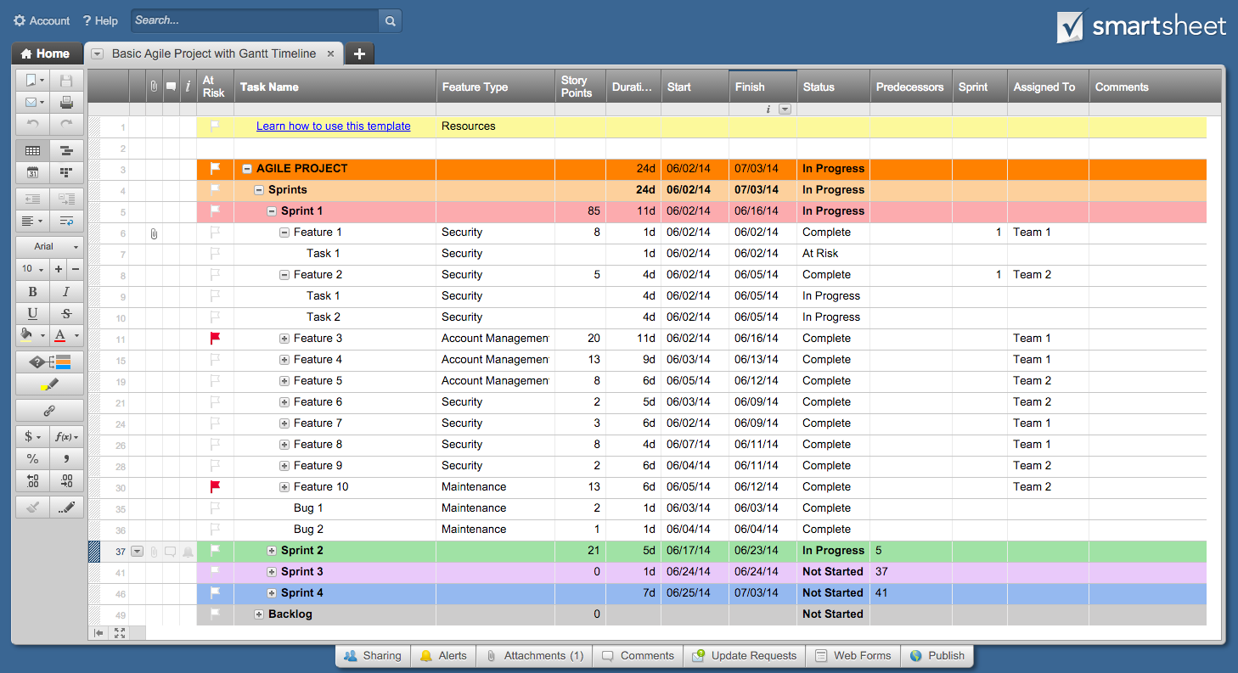
Plano de Projeto Ágil

Nome do Projeto | Lançamento do produto
Gerente do Projeto | Alex B.
Produto
Escopo do balanço

Data de início | 3-Set
Término | 5-Out
Progresso Geral | 20%

Nome da tarefa | Responsável | Início | Término | Dias | Status
Sprint 1 | Alex B. | 2016-09-03 | 2016-09-13 | 10 | Completo
Função 1 | Francisco C. | 2016-09-03 | 2016-09-07 | 4 | Completo
Função 2 | Julio S. | 2016-09-07 | 2016-09-12 | 5 | Completo
Função 3 | Julio S. | 2016-09-09 | 2016-09-13 | 4 | Atrasado
Sprint 2 | Julio S. | 2016-09-16 | 2016-09-24 | 8 | Em andamento
Função 4 | Alex B. | 2016-09-16 | 2016-09-17 | 1 | Em andamento
Função 5 | Francisco C. | 2016-09-17 | 2016-09-21 | 4 | Não começado
Função 6 | Silvana L. | 2016-09-22 | 2016-09-24 | 2 | Não começado
Sprint 3 | Silvana L. | 2016-09-25 | 2016-10-05 | 10 | Não começado
Função 7 | Alex B. | 2016-09-25 | 2016-09-29 | 4 | Não começado
Função 8 | Carlos M. | 2016-09-24 | 2016-10-02 | 8 | Não começado
Função 9 | Julio S. | 2016-10-02 | 2016-10-05 | 3 | Não começado

Clique Aqui Para Criar seu Projeto Ágil no Smartsheet

